Kullanım Klavuzu
VAKIFBANK EXCEL FORMAT DOSYASININ KULLANIMI

 | Dosyayı kullanmadan önce orijinal dosyanın yedeğini alınız.

 | Ödeme Tarihi | : | Ödeme - Kesinti işlemlerinin yapılacağı tarih.
 | Şube Kodu | : | Bağlı olduğunuz Şubenin kodu (3 Hane )
 | Kurum Kodu | : | Bağlı olduğunuz Şubeden alınacak (2 Hane ) Mutlaka büyük harf kullanınız.
 | Ay | : | Güncel ay (2 Hane)
 | Ödeme Türü | : | 1 Hane Alacak ( M,E,V,B,P,D) - Borç (K,A,S)
 | Toplam Ödenecek Tutar ve Personel Sayısı | : | Toplam miktar ve personel sayısı giriş yapıldıktan sonra otomatik hesaplanmaktadır. Dosya içine ayrıca bu bilgileri girmeyiniz.
 | Parabirimi | : | 3 Hane ( TL,USD,EUR)

 | 11. satırdan itibaren bilgi girişi başlamalı ve boş satır bırakılmamalıdır.

 | Personel Adı Soyadı | : | Personelin adı ve soyadı girilir. (Giriş Zorunlu değildir)
 | Personel Hesap No | : | Banka tarafından verilen 17 hane bankomat hesap numarası
 |  |  | (001580..'la başlayan bankomat hesap numaraları girilmesi zorunlu alandır,
 |  |  | Bankomat Hesap numaraları arasında kesinlikle boşluk verilmemelidir.)
 | Personel Sicil No | : | 12 hanelik bir alandır zorunlu değildir. Sicil veya TC kimlik numarası girebilir.
 | Meblağ | : | Miktar hanesidir. Binlik ayraç kullanılmayacaktır, giriş zorunludur.
 |  |  | Kişiye ait miktarı bilgisi yok ise mutlaka 0 (sıfır) girilmelidir, bu alan boş geçilmemelidir.
 | Her kişiye ait bilgi girişi yapıldıkça sağ üst köşede Toplam miktar ve kişi sayısı otomatik oluşacaktır.
 | Personel Iban No | : | 26 hanelik Iban No alandır.TR…ile başlamalıdır.Iban No yazılsada Hesap Alanıda yazılmalıdır.
 | PERSONEL HESAP NO 17 HANE OLUP
 | 001580….. ŞEKLİNDE YAZILMALIDIR.
 | ANCAK
 | Mevcut olan bir excelden bu bilgileri alıyorsak şu yöntemi izlememiz gerekmektedir.
 | Bilgileri alacağınız excel den gerekli hücreleri seçerek sağ tıklayarak kopyalayınız.
 | Yapıştıracağımız bu excelle gelerek sağ tıklayıp özel yapıştır değerleri diyerek yapıştırınız.
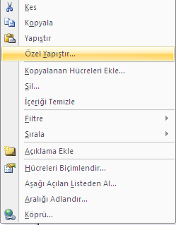
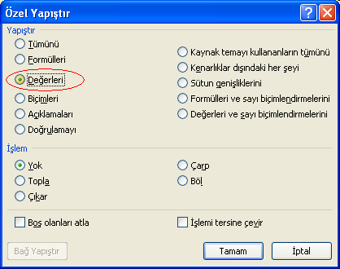

 | Dikkat Edilmesi Gereken Hususlar

 | Excel dosyasına bilgi girişi yaparken boş satır bırakılmamalıdır.
 | Ödeme Tarihi alanı boş bırakılmamalıdır.
 | Personel hesap no boş bırakılmamalıdır. 17 hane olması zorunludur.
 | Meblağ hanesi boş bırakılmamalıdır. Kişinin alacağı miktar yok ise boş geçilmemeli mutlaka 0 (sıfır) girilmelidir.
 | Binlik ayraç kullanılmamalıdır.(Otomatik oluşmaktadır.)

